5.Cơ cấu tổ chức
 |  | SƠ ĐỒ TỔ CHỨC

CƠ CẤU TỔ CHỨC
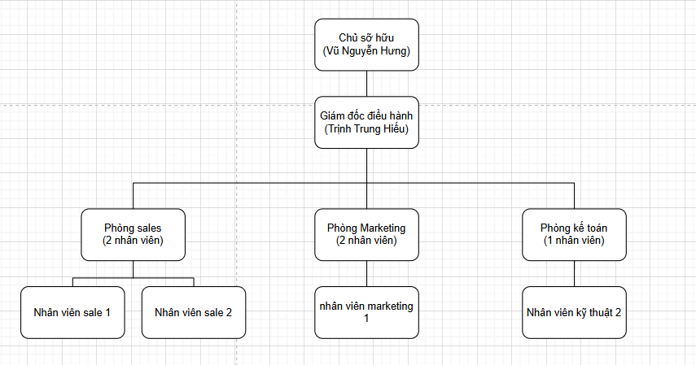

TT | Nội dung | Thông tin | Gợi ý
1 | Hình thức pháp lý của doanh nghiệp: |  | DNTN/ Công ty TNHH MTV; 2TV; từ 2TV trở lên/ Công ty Cổ phần/ Công ty Hợp danh
2 | Chủ sở hữu |  | Họ và tên Chủ sở hữu
3 | Người đại diện theo pháp luật |  | Họ và tên Người đại diện theo pháp luật

